LDF
předmět č. | Požadovaný propagační předmět | Specifikace předmětu | Požadované logo/loga dle jednotného vizuálního stylu | Přepokládaný počet ks/kg | cena za 1 ks/kg v Kč bez DPH | cena za 1 ks/kg v Kč včetně DPH | cena celkem bez DPH | cena celkem včetně DPH | orientační obrázek požadovaného předmětu
1. | dřevěná tužka ořezaná s gumou | dřevěná tužka ořezaná s gumou (černý potisk-www adresa) | www.ldf.mendelu.cz | 2000 |  |  | 0.00 | 0.00
2. | dřevěná tužka tesařská | dřevěná tužka tesařská | www.ldf.mendelu.cz | 200 |  |  | 0.00 | 0.00
3. | přívěsek na klíče s žetonem | přívěsky na klíče s žetonem, barva zelená | jednobarevný potisk z obou stran žetonu (stejná loga rub i líc), průměr 18 mm | 200 |  |  | 0.00 | 0.00 | 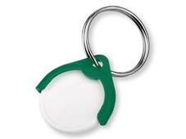 | 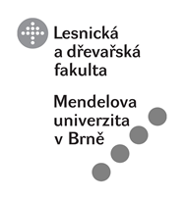
4. | přívěsek na klíče | Plastový reflexní zelený přívěsek na klíče, trojúhelníkový, 4,7x4,1 cm, potisk 30x20 mm | jednobarevný potisk z jedné strany přívěsku, průměr 18 mm | 300 |  |  | 0.00 | 0.00
5. | bonbony | samostatně balené bonbóny, odběr 5 kg | jednobarevný potisk z jedné strany bonbonů | 5 |  |  | 0.00 | 0.00 | 
Celková nabídková cena v Kč bez DPH: |  |  |  |  |  |  | 0.00
 |  |  |  |  | Celková nabídková cena v Kč včetně DPH: |  |  | 0.00

